Sheet1
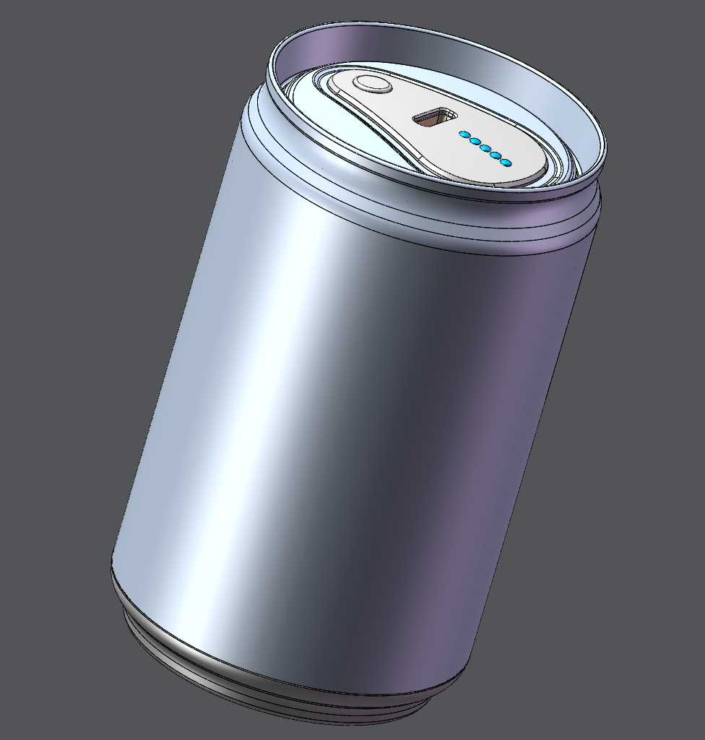 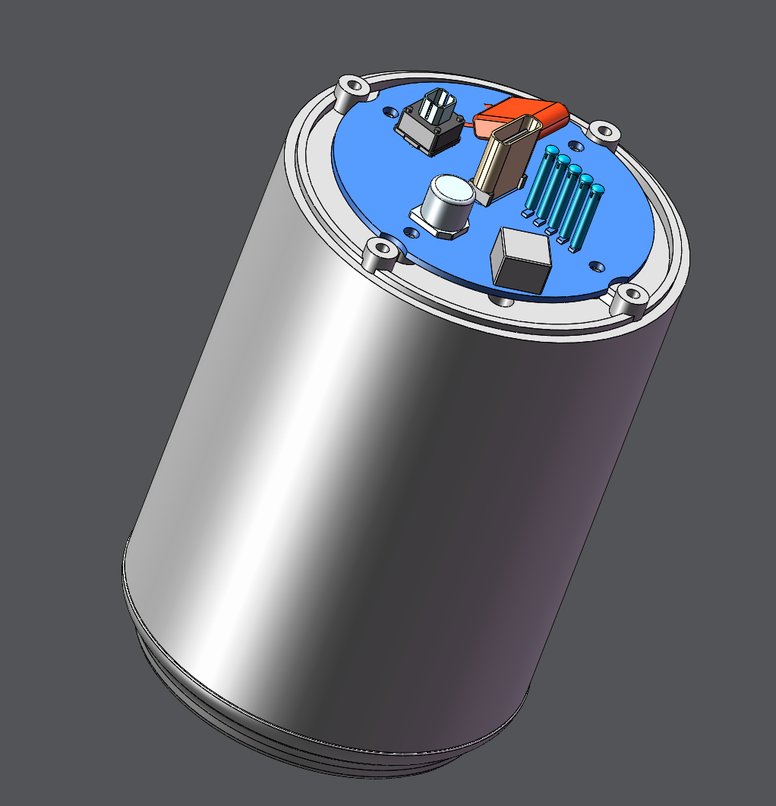
来自B站：M-Jhan是个手搓怪 |  |  |  |  |  |  |  | 年 月 | 2023-05-02
 |  |  |  |  |  |  |  | 产品名 | 可乐充电宝4.0(mini) |  |  | 共 1页 第 1页
序 号 | 模具编号 | 零件名称/描述 | 图片 | 零件号 | 物料编号 | 数量 | 加工工艺简述 | 材料牌号 | 产品规格/mm | 单价（元） | 总价（元） | 备注(淘宝链接)
1 | \ | 上盖 |  | K1 | \ | 1 | 银色 | 树脂 | 局部喷漆 |  |  | 3D打印，FDM或者光固化
2 | \ | 电池仓外壳 |  | K2 | \ | 1 | 白色 | 树脂
3 | \ | 电池仓内壳 |  | K3 | \ | 1 | 白色 | 树脂
4 | \ | 下盖 |  | K4 | \ | 1 | 银色 | 树脂 | 局部喷漆
5 | \ | 负极支架 |  | K5 | \ | 1 | 白色 | 树脂
6 | \ | 通用按键 |  | K6 | \ | 1 | 银色 | 树脂 | 局部喷漆
7 | \ | 易拉罐 |  | Y1 | \ | 1 | 原色 | 铝 | 200毫升的Mini可乐瓶 |  |  | 需要切割，最好用电磨
8 | \ | 充电主板4.0 （自己焊接） |  | Z1 | \ | 1 | 黑色 | \ | φ45*1mm | IP5568芯片购买 淘宝店铺名:电子百货铺 |  | https://oshwhub.com/big_big_a/ke-le-chong-dian-bao-dai-wu-xian#P3
9 | \ | 充电主板4.1 （淘宝量产版，不带无线充功能） |  | Z2 | \ | 1 | 红色带镀金 | \ | φ45*1.2mm | 淘宝店铺名:光物世界 |  | https://item.taobao.com/item.htm?spm=a1z10.1-c-s.w4004-21865873505.2.2bd82579NYZKGd&id=699841318735
10 | \ | A11无线发射线圈 |  | Z3 | \ | 1 | \ | \ | 选直径43MM,需要拆除底部屏蔽层 |  |  | https://item.taobao.com/item.htm?spm=a1z09.2.0.0.29132e8dJTo2Na&id=562990033007&_u=21mhr4dkb962
11 | \ | 抗干扰磁贴 |  | Z4 | \ | 1 | \ | \ | 选86*54*0.3MM带胶需要裁切成圆环状 |  |  | https://item.taobao.com/item.htm?spm=a1z09.2.0.0.29132e8dJTo2Na&id=664417872053&_u=21mhr4dk8224
12 | \ | 热敏电阻 (线圈和电池检测温度用) |  | Z5 | \ | 2 | \ | \ | 选MF52D-1%-3950/100K |  |  | https://item.taobao.com/item.htm?spm=a1z09.2.0.0.29132e8dJTo2Na&id=602109917399&_u=21mhr4dkb2c9
13 | \ | 18650电池 |  | B1 | \ | 4 | \ | \ | 18650平头款 容量自选 |  |  | https://item.taobao.com/item.htm?spm=a1z10.1-c-s.w4004-21865873505.2.2bd82579NYZKGd&id=699841318735
14 | \ | 电池弹簧片 |  | B2 | \ | 4对 | \ | \ | 5号单极片(12*12) 内半圆10套 |  |  | https://item.taobao.com/item.htm?spm=a1z09.2.0.0.29132e8dJTo2Na&id=659515501902&_u=21mhr4dk3219
15 | \ | 电源导线 |  | B3 | \ | 2 | \ | \ | 选20AWG(载流5A) |  |  | https://item.taobao.com/item.htm?spm=a1z10.3-c-s.w4002-14479784363.11.6202643bWUkYPY&id=602096096596
16 | \ | 负极快拆黄铜弹簧 |  | B4 | \ | 1 | \ | \ | 选0.6*6.5*9.5*H12 |  |  | https://item.taobao.com/item.htm?spm=a1z0d.6639537/tb.1997196601.3.4ff67484Rc0WIV&id=665811044259
17 | \ | 导光柱 |  | B5 | \ | 5 | \ | \ | 选1.5*9.5mm |  |  | https://detail.tmall.com/item.htm?id=643255987941&spm=a1z09.2.0.0.6cc02e8drCWnYK&_u=i1mhr4dkd284
18 | \ | C口防尘塞 |  | B6 | \ | 1 | \ | \ | Type-c口专用 |  |  | 防尘用，淘宝随便搜
19 | \ | M2*4 |  | L1 | \ | 12 | \ | 306 | M2*4 圆头平尾自攻螺丝 |  |  | https://detail.tmall.com/item.htm?_u=21mhr4dk67a7&id=15811313700&spm=a1z09.2.0.0.29132e8dJTo2Na

